상품제안서
스위스와그너 샤무드여권지갑+론도머니클립+프레스티지볼펜 3종세트 | 상품코드: S25253

 |  |  |  |  |  |  | 02-713-8555 | www.synergygift.co.kr
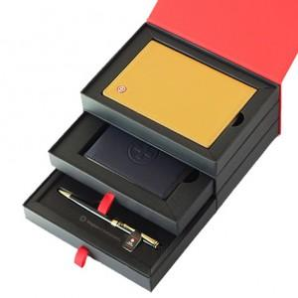

【상세/제작정보】 | <div style="text-align: center;" align="center">▶ 여권지갑 : 소가죽과 코오롱 샤무드가 조화되어 따뜻함과 부드러움을 동시에 강조한 제품입니다.</div><p align="center" style="text-align: center;">여권포켓 : 1개, 신용카드포켓 : 4개, 간이포켓 : 1개&nbsp;</p><p align="center" style="text-align: center;">▶ 머니클립 : 탄탄한 짜임새 위에 윙스(지폐커버)를 채용하여 지폐가 빠지지 않도록 배려한 기능적 디자인입니다.&nbsp;</p><p align="center" style="text-align: center;">신용카드포켓 : 4개, 금속클립 : 1개&nbsp;</p><p align="center" style="text-align: center;">▶ 볼펜 : 바디의 재질은 황동(Solid Brass)으로 되어있으며, 잘 긁히지 않도록 고강도 코팅이 되어있습니다.&nbsp;</p><p align="center" style="text-align: center;">&nbsp;미들링과 클립을 비롯한 펜의 장식품들은 금도금으로 마무리하여 고급스러움을 더했습니다.&nbsp;</p><p align="center" style="text-align: center;">구동방식은 Twisting Type이며, 스위스 국기를 연상시키는 엠블럼은 명가의 정체성을 표현합니다.&nbsp;</p><p align="center" style="text-align: center;">▶ 리필심 : 잉크(블랙), Original 스위스 정품&nbsp;</p>

【인쇄/포장옵션】 | 레이저, 불박 / 포장지포장

【공급단가】 | 수량 | 30~ | 100~ | 500~ | 1,000~ | 2,000~
*VAT별도 | 단가 | 45,700원 | 40,600원 | 39,150원 | 37,700원 | 36,250원

【상품 URL】 | https://www.synergygift.co.kr:443/src/goods_detail.php?gdno=25253

